견적서 총괄
견 적 서
서울특별시 역삼로 212, 6층
(주)테드
대표이사 김준
수신 : (주)글로벌머니익스프레스
제목 : [GME]오픈뱅킹공동업무_정보제공자_API개발
일자 : 2021년 04월 22일

상기건과 관련하여 아래와 같이 견적을 제출합니다.
일금 : 팔백만원정 (8,000,000원) - 부가세 별도

▶ 용역비 |  |  |  |  | (단위 : 원)
구분 | 상세 내역 | 투입M/M | 총합계 | DC 율 | 제안가격
글로벌머니익스프레스 오픈뱅킹공동업무 정보제공자 API 개발 | - 토큰발급 - 사용자관리 - 선불계정정보 조회서비스 (추가사항 및 상세범위 수행시의 협의) | 1.5 | 24,244,500 | 67% | 8,000,000
합 계 |  | 1.5 | 24,244,500 |  | 8,000,000 | 8,000,000

※ 프로젝트 수행장소 및 수행 제반 환경(인터넷, 책상, 프린터 등)은 발주사에서 무상 제공하는 조건임
※ 인건비 산정기준
. 적용 S/W개발 단가는 '20년도 한국소프트웨어산업협회 S/W기술자의 등급별 노임단가 기준

등급별 노임단가
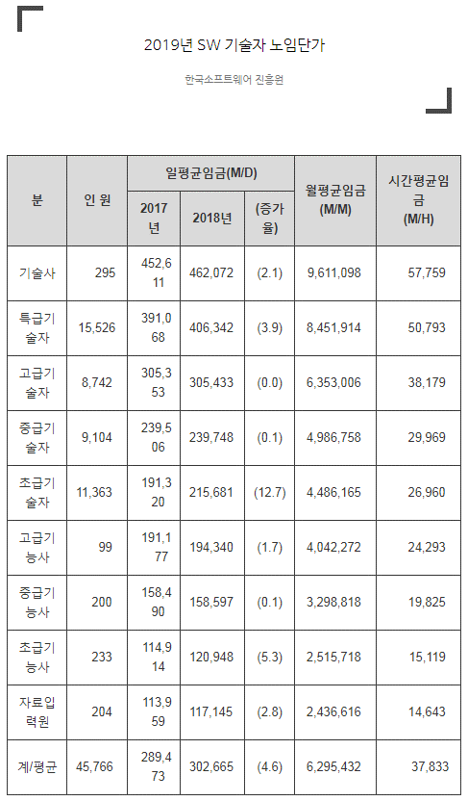
■ 별첨: 2020년 SW 기술자 등급별 일 노임단가
 |  |  |  | (단위 : 원, 천원이하 절사)
구분 | 2019년 기준단가 | A:월노임 (단가*21.4일) | B:SI간접비 (월노임*110%) | C:기술료 ((A+B)*20%) | 월단가 (A+B+C)
기술사 | 462,072 | 9,703,512 | 10,673,863 | 4,075,475 | 24,452,000
특급기술자 | 406,342 | 8,533,182 | 9,386,500 | 3,583,936 | 21,503,000
고급기술자 | 305,433 | 6,414,093 | 7,055,502 | 2,693,919 | 16,163,000
중급기술자 | 239,748 | 5,034,708 | 5,538,179 | 2,114,577 | 12,687,000
초급기술자 | 215,681 | 4,529,301 | 4,982,231 | 1,902,306 | 11,413,000

